REPORTE SAC
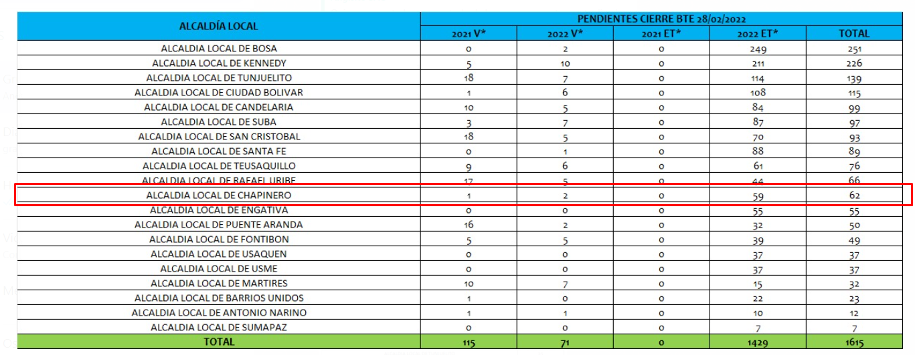

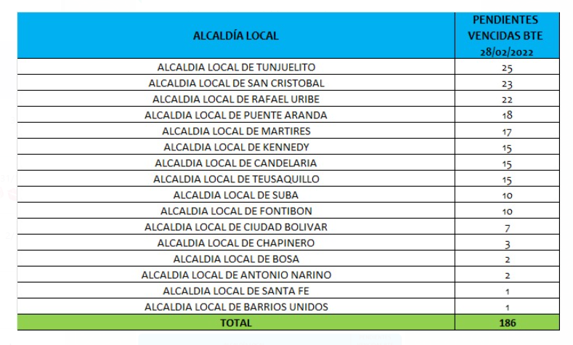

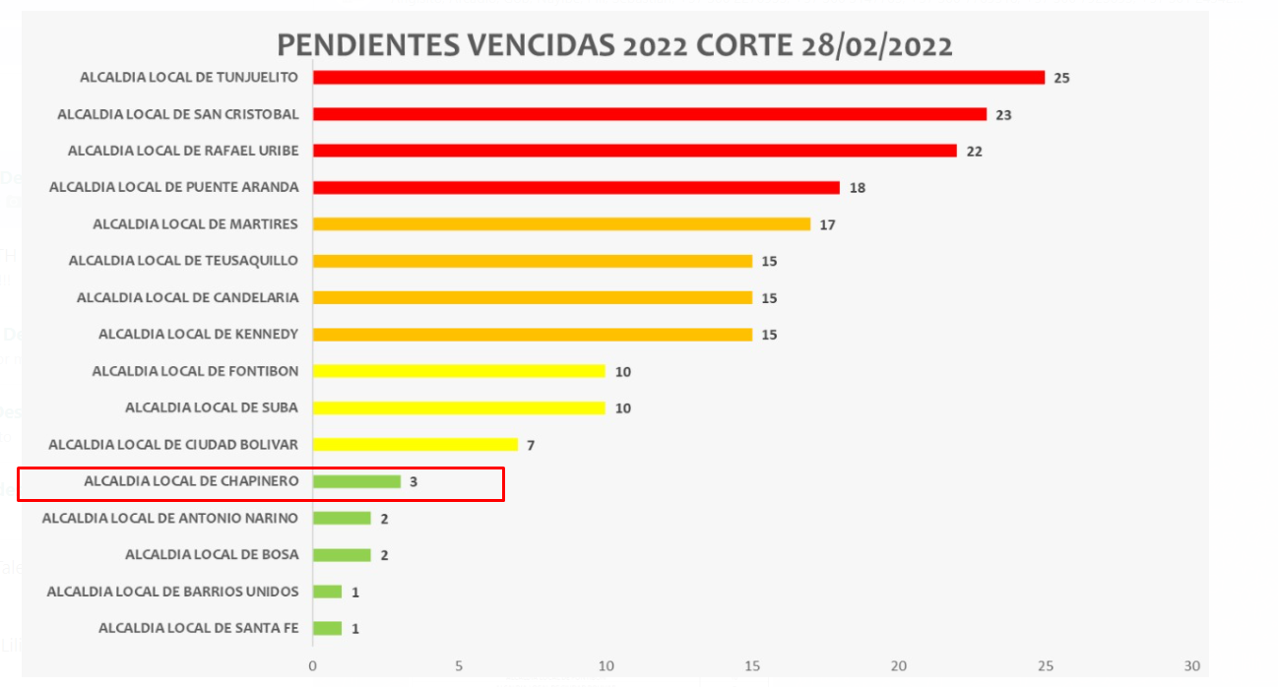

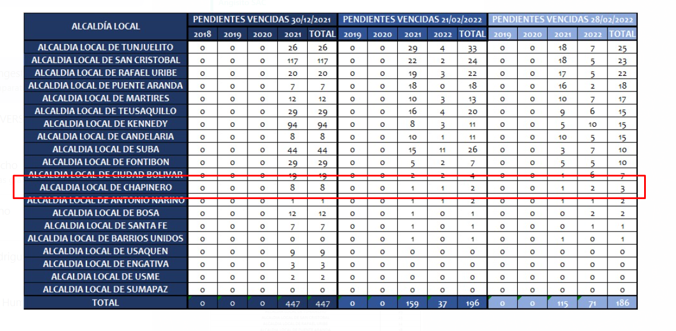

DP TERMINOS VENCIDOS
Años | (Varios elementos)

Etiquetas de fila | Cuenta de NÚMERO RADICADO | OBSERVACION SEGUIMIENTO 2 MARZO
Pendiente vencidos | 3
Area de Gestion de Desarrollo Local Chapinero | 2
GINA PAOLA JIMENEZ CONTRERAS | 1
20224600091782 | 1 | Traslado por competencia con radicados: radicado 20225220141201 al DANE - radicado 20225220141221 a Planeacion - radicado 20225220141231 IDU - radicado 20225220141171 Recreación y Deporte - radicado 20225220129671 a la usuaria
32 | 1
JAIME HERNANDO PRIETO ALVAREZ | 1
20224600026552 | 1 | Se proyecta respuesta Radicado No. 20225220197281 La respuesta no cumple con el procedimiento del Gestor Documental (firma, digitalizacion, envio y acuse).
Area de Gestion Policiva Juridica Chapinero | 1
SALOMON RODRIGUEZ LAGUNA | 1
20214604082662 | 1 | Se proyecta respuesta radicado 20225230137791 La respuesta no cumple con el procedimiento del Gestor Documental (firma, digitalizacion, envio y acuse).
38 | 1
Total general | 3

PROXIMOS A VENCER GRAF
Años | 2022
OBSERVACIÓN ALCALDÍA | SIN RESPUESTA
TIPO PENDIENTE | Pendiente en terminos
 |  | DIAS TRANSCURRIDOS DP PROXIMOS A VENCER DIAS 27-28-29-30
Cuenta de NÚMERO RADICADO | Etiquetas de columna
Etiquetas de fila | 25 | 27 | 29 | 30 | Total general
Area de Gestion Policiva Juridica Chapinero | 1 | 1 | 3 | 2 | 7
Total general | 1 | 1 | 3 | 2 | 7

